상품제안서
퓨어 화이트 모던 머그 | 상품코드: S12030

 |  |  |  |  |  |  | 02-713-8555 | www.synergygift.co.kr
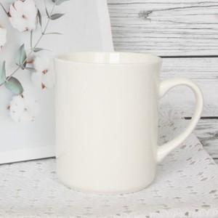 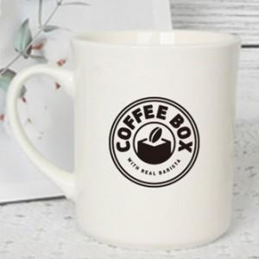

【상세/제작정보】 | 360ml 깔끔한 모던 화이트 기본 머그

【인쇄/포장옵션】 | 실크 / 포장지포장

【공급단가】 | 수량 | 300~ | 1,000~ | 2,000~ | 3,000~ | 5,000~
*VAT별도 | 단가 | 2,490원 | 2,400원 | 2,310원 | 2,220원 | 2,160원

【상품 URL】 | https://www.synergygift.co.kr:443/src/goods_detail.php?gdno=15827

